版本控管
大項目
Online作業
中項目
APF 使用者管理
細項
APF0101 角色維護
標題
版本控管
製作人
陳慕霖
製作日
20131003

NO. | 版本 | 修改說明 | 日期
1 | 1.0 | 初版 | 2013-10-03

功能簡述
大項目
Online作業
中項目
APF 使用者管理
細項
APF0101 角色維護
標題
功能簡述
製作人
陳慕霖
製作日
20131003
View |  | 回總表

功能 Use Case
角色維護
效能需求 | 資料處理量
最大處理人數 - 30人 concurrent數 10人 - 3秒以內 | 每年預計 100~200筆
簡述/目標 | 業務需求目的
角色維護(增/刪/修/查) | 提供系統權限使用的基礎單位
主要參與者 | 支援性參與者
MIS
觸發事件Triggers | 事先條件Preconditions
使用者由功能清單點選角色維護時
操作功能描述
查詢角色 1. 使用者輸入查詢條件篩選欲選取的角色 2. 系統依查詢條件顯示資料於grid 維護角色 1. 使用者新增角色後點選儲存按鈕，系統回應新增成功訊息 2. 使用者選取欲更新的角色，更新資料後系統回應更新成功訊息 3. 使用者選取欲刪除的角色，點選刪除按鈕後系統回應刪除成功訊息
處理流程說明

其他

欄位說明APF0101MM1
大項目
Online作業
中項目
使用者管理
細項
APF0101 角色維護
標題
欄位說明APF0101MM1
製作人
陳慕霖
製作日
20131003
 |  |  |  |  |  |  |  |  |  | 回總表

Global 參數
No. | 項目名稱 | 項目代號 | html型態及長度 | 對應Table Name | 對應Column Name | DB型態及長度 | 預設值 | 輸入/輸出 | 備註
1

APF0101MM1_Query
No. | 項目名稱 | html代號 | 可輸入長度 | 對應Table Name | 對應Column Name | DB型態及長度 | 預設值 | 輸入/輸出 | 備註
1 | 角色代號 | txtINPUT_GROUP_ID | string 10 | apf_roleprofile | group_id | varchar(10) |  | I
2 | 角色名稱 | txtINPUT_NAME | string 20 | Core_Role | Name | nvarchar(20) |  | I
3 | 角色來源 | rbtINPUT_SOURCE_TYPE |  | apf_roleprofile | source_type | char(1) | 2 | I | 0:預設角色 1:職稱角色 2:自定角色

APF0101MM1_Grid
No. | 項目名稱 | html代號 | html型態及長度 | 對應Table Name | 對應Column Name | DB型態及長度 | 預設值 | 輸入/輸出 | 備註
1 | 角色代號 | GROUP_ID |  | apf_roleprofile | group_id | varchar(10) |  | O
2 | 角色名稱 | NAME |  | Core_Role | Name | nvarchar(20) |  | O
3 | 角色生效 | ENABLE |  | Core_Role | Enable | bit |  | O | true(1)顯示●，false(0)則不顯示
4 | 角色來源 | SOURCE_TYPE |  | apf_roleprofile | source_type | char(1) |  | O | 0:預設角色 1:職稱角色 2:自定角色

APF0101MM1
大項目
Online作業
中項目
APF 使用者管理
細項
APF0101 角色維護
標題
APF0101MM1
製作人
陳慕霖
製作日
20131003
 |  |  |  |  | 回總表

畫面示意圖
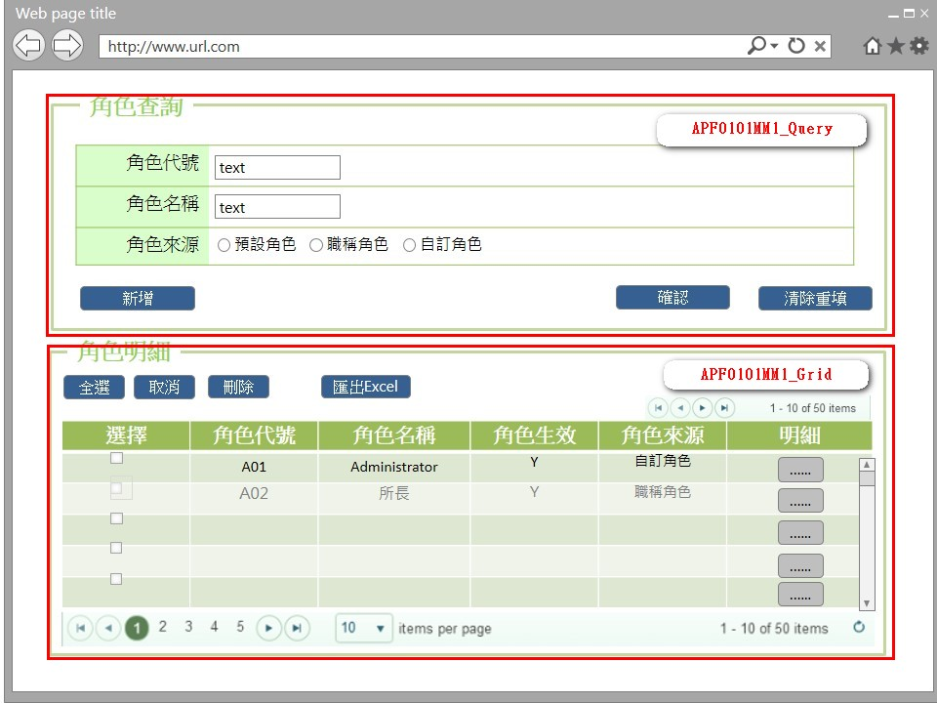

事前檢核
1.前畫面:首頁 1.1 SESSION內容: 1.2 成立條件:該使用者擁有此功能查詢權限
事後檢核
無
前端檢核
APF0101MM1_Query 檢查時機：按下『確認』鈕時
NO | 項目名稱 | 檢核項目
1 | 角色代號 | 輸入型態:string 最大長度限制:英文10(控制項控制)
2 | 角色名稱 | 輸入型態:string 最大長度限制:中文20(控制項控制)
3 | 角色來源 | 無。

APF0101MM1_Grid
NO | 項目名稱 | 檢核項目
1 | 角色代號 | 顯示用。
2 | 角色名稱 | 顯示用。
3 | 角色生效 | 顯示用。
4 | 角色來源 | 顯示用。

後端檢核
APF0101MM1_Query 檢查時機：按下『確認』鈕時
NO | 項目名稱 | 檢核項目
1 | 角色代號 | 輸入之角色代號必須存在於APF apf_roleprofile資料表中，若不存在則出現錯誤訊息"查詢資料失敗-無符合條件之資料"。 (請參考APF訊息表-系統功能=查詢資料，狀態=失敗)
2 | 角色名稱 | 輸入之角色名稱必須存在於APF apf_roleprofile資料表中，若不存在則出現錯誤訊息"查詢資料失敗-無符合條件之資料"。 (請參考APF訊息表-系統功能=查詢資料，狀態=失敗)
3 | 角色來源 | 無。

APF0101MM1_Grid
NO | 項目名稱 | 檢核項目
1 | 角色代號 | 顯示用。
2 | 角色名稱 | 顯示用。
3 | 角色生效 | 顯示用。
4 | 角色來源 | 顯示用。

Button說明
NO | 控制項名稱 | call methods | 重要參數 | 主要處理內容
1 | 『APF0101MM1』Form |  |  | 開啟APF0101MM1_Query

APF0101MM1_Query
1 | 新增 | _CLICK |  | 以導頁方式開啟APF0101MA1
2 | 確認 | _CLICK |  | 開啟panAPF0101MM1_Grid，呼叫[APF0101Controller.MM1Query]Method
 |  | APF0101Controller.MM1Query | group_id, Name, source_type | 1.呼叫[APFRoleProfileManager.GetQueryRole]Method, 2.回傳JsonResult(Model)資料,資料連結並將查詢結果置於panAPF0101MM1_Grid中
3 | 清除重填 | _CLICK |  | 清除APF0101MM1_Query畫面所有欄位

APF0101MM1_Grid
1 | 全選 | _CLICK |  | 將APF0101MM1_Grid內所有項目勾選
2 | 取消 | _CLICK |  | 將APF0101MM1_Grid內所有項目取消勾選
3 | 刪除 | _CLICK |  | 將APF0101MM1_Grid內所有勾選項目刪除
4 | 匯出EXCEL | _CLICK |  | 將所有查詢結果匯出Excel檔案
5 | 明細 | _CLICK |  | 以導頁方式開啟APF0101MU1，選取的角色資訊顯是在開啟APF0101MU1。

特殊說明
NO | 應用時機 |  | 內容說明

參考資料說明
1 | 共通元件
2 | 共通元件

method-GetQueryRole
大項目
Online作業
中項目
使用者管理
細項
APF0101 角色維護
標題
method-GetQueryRole
製作人
蔡宏明
製作日
20131009
 |  |  |  |  |  |  |  | 回總表

namespace |  | SUDA3G.APF.BIZ.Class |  |  | 類別名稱 | APFRoleProfileManager
方法名稱 |  | GetQueryRole |  |  | 方法目的 | 查詢角色
回傳型別 |  | JsonResult
序號 | 參數名稱(中/英) |  | 型 態 | 參 數 說 明 |  |  | 輸入/輸出
1 | 角色代號/group_id |  | int |  |  |  | 輸入
2 | 角色名稱/Name |  | string |  |  |  | 輸入
3 | 角色來源/source_type |  | string |  |  |  | 輸入
引用Method namespace縮寫
序號 | 引用namespace 名稱 |  | 引用類別 |  | 縮寫 |  | 主要作用
1 | SUDA3G.APF.Repository.Class |  | APFRoleProfileManager |  | [資料操作類別] |  | 資料處理
2
3
方 法 說 明
1 | 方法的設計流程說明 |  | 1.判斷後端資料檢核是否存在,呼叫[資料操作類別][IsRoleProfileExist],資料存在繼續執行2流程,不存在回傳訊息"查詢資料失敗-無符合條件之資料" 2.查詢資料,呼叫[資料操作類別][GetRoleProfiles], 使用Linq to Entity產生以下語法結果: Select CR.Rid,CR.Name,Cr.Enable From Core_Role CR,apf_roleprofile APFRP where CR.Rid=APFRP.Rid and CR.Rid like '%[group_id]%' and CR.Name like '%[Name]%' and APFRP.sourcetype = [source_type] 並回傳查詢結果 3.檔案參考: SUDA3G.APF.WEB\Controllers\APFRoleController_MM1Query.sequencediagram SUDA3G.APF.WEB\Controllers\APFRoleController.cs SUDA3G.APF\BIZ\Class\RoleProfile\APFRoleProfileManager.cs SUDA3G.APF\Repository\Class\RoleProfile\APFRoleProfileRepository.cs
2 | 方法內自訂的錯誤 |  | 自訂錯誤一覽表
 | 描述 |  | 錯誤代碼 | 類型 | 補充說明(可填可不填，因詳細資料於錯誤代碼清單中已經詳述)
 | 查無資料 |  |  |  | 查無資料

欄位說明APF0101MA1
大項目
Online作業
中項目
APF 使用者管理
細項
APF0101 角色維護
標題
欄位說明APF0101MA1
製作人
陳慕霖
製作日
20131007
 |  |  |  |  |  |  |  |  |  | 回總表

Global 參數
No. | 項目名稱 | 項目代號 | html型態及長度 | 對應Table Name | 對應Column Name | DB型態及長度 | 預設值 | 輸入/輸出 | 備註
1

APF0101MA1_Edit
No. | 項目名稱 | html代號 | html型態及長度 | 對應Table Name | 對應Column Name | DB型態及長度 | 預設值 | 輸入/輸出 | 備註
1 | 角色代號 | txtINPUT_GROUP_ID | string 10 | apf_roleprofile | group_id | varchar(10) |  | M
2 | 角色名稱 | txtINPUT_NAME | string 20 | Core_Role | Name | nvarchar(20) |  | M
3 | 角色生效 | rbtINPUT_ENABLE | string 1 | Core_Role | Enable | bit | 1(true) | O
4 | 角色說明 | txtINPUT_REMARK | string 100 | apf_roleprofile | remark | nvarchar(100) |  | I
5 | 角色來源 | rbtINPUT_SOURCE_TYPE | string 1 | apf_roleprofile | source_type | char(1) | 2 | O | 0:預設角色 1:職稱角色 2:自定角色

APF0101MA1
大項目
Online作業
中項目
APF 使用者管理
細項
APF0101 角色維護
標題
APF0101MA1
製作人
陳慕霖
製作日
20131007
 |  |  |  |  | 回總表

畫面示意圖
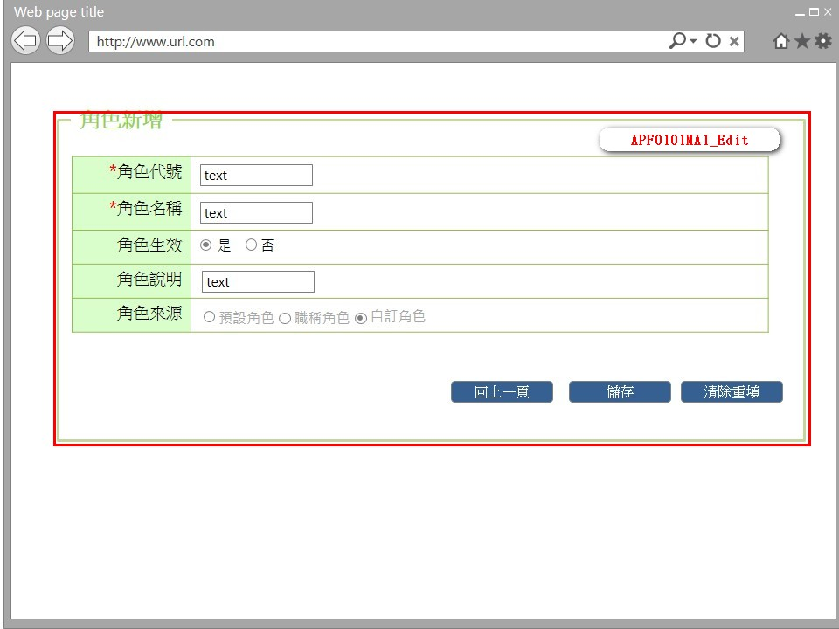

事前檢核
1.前畫面:APF0101MM1 1.1 SESSION內容: 1.2 成立條件:該使用者擁有此功能新增權限
事後檢核
無
前端檢核
APF0101MA1_Edit 檢查時機：按下『確認』鈕時
NO | 項目名稱 | 檢核項目
1 | 角色代號 | 輸入型態:string 最大長度限制:英文10(控制項控制) 必填欄位。若空白時，出現錯誤訊息"此欄位必需填寫"，並將cursor停留於該欄位且顏色反橘。
2 | 角色名稱 | 輸入型態:string 最大長度限制:中文20(控制項控制) 必填欄位。若空白時，出現錯誤訊息"此欄位必需填寫"，並將cursor停留於該欄位且顏色反橘。
3 | 角色生效 | 無。
4 | 角色說明 | 無。
5 | 角色來源 | 無。

後端檢核
APF0101MA1_Edit 檢查時機：按下『確認』鈕時
NO | 項目名稱 | 檢核項目
1 | 角色代號 | 輸入之角色代號不得存在於APF apf_roleprofile資料表中，若已存在則出現錯誤訊息"新增資料失敗-輸入資料已存在"。 (請參考APF訊息表-系統功能=新增資料，狀態=失敗)
2 | 角色名稱 | 輸入之角色名稱不得存在於APF apf_roleprofile資料表中，若已存在則出現錯誤訊息"新增資料失敗-輸入資料已存在"。 (請參考APF訊息表-系統功能=新增資料，狀態=失敗)
3 | 角色生效 | 無。
4 | 角色說明 | 無。
5 | 角色來源 | 無。

Button說明
NO | 控制項名稱 | call methods | 重要參數 | 主要處理內容
1 | 『APF0101MA1』Form
APF0101MA1_Edit
1 | 回上一頁 | _CLICK |  | 取消新增，以導頁方式開啟APF0101MM1，並帶回原先的查詢條件
2 | 儲存 | _CLICK |  | 1.以導頁方式開啟APF0101MM1。 2.呼叫[APF0101Controller.MA1Add]Method
 |  | APF0101Controller.MA1Add | group_id, Name, Enable, remark, sourcetype | 1.呼叫[APFRoleProfileManager.CreateRole]Method 2.回傳ActionResult結果,確認新增是否成功,成功右下角提示「儲存成功」，以導頁方式開啟APF0101MM1.cshtml,,失敗以導頁方式開啟錯誤訊息畫面error.cshtml。
3 | 清除重填 | _CLICK |  | 系統提示「是否將所有欄位清除」，若選擇是，則清除所有欄位，若選擇否，則不做任何動作。
特殊說明
NO | 應用時機 |  | 內容說明

參考資料說明
1 | 共通元件
2 | 共通元件

method-CreateRole
大項目
Online作業
中項目
使用者管理
細項
APF0101 角色維護
標題
method-CreateRole
製作人
蔡宏明
製作日
20131009
 |  |  |  |  |  |  |  | 回總表

namespace |  | SUDA3G.APF.BIZ.Class |  |  | 類別名稱 | APFRoleProfileManager
方法名稱 |  | CreateRole |  |  | 方法目的 | 新增角色
回傳型別 |  | ActionResult
序號 | 參數名稱(中/英) |  | 型 態 | 參 數 說 明 |  |  | 輸入/輸出
1 | 角色代號/group_id |  | int |  |  |  | 輸入
2 | 角色名稱/Name |  | string |  |  |  | 輸入
3 | 角色生效/Enable |  | string |  |  |  | 輸入
4 | 角色說明/remark |  | string |  |  |  | 輸入
5 | 角色來源/source_type |  | string |  |  |  | 輸入
6
引用Method namespace縮寫
序號 | 引用namespace 名稱 |  | 引用類別 |  | 縮寫 |  | 主要作用
1 | SUDA3G.APF.Repository.Class |  | APFRoleProfileManager |  | [資料操作類別] |  | 資料處理
2
3
方 法 說 明
1 | 方法的設計流程說明 |  | 1.判斷後端資料檢核是否存在,呼叫[資料操作類別][IsRoleProfileExist],資料不存在繼續執行2流程,存在回傳訊息"新增資料失敗-輸入資料已存在" 2.查詢資料,呼叫[資料操作類別][AddRoleProfiles], 使用Linq to Entity產生以下語法結果: Insert into Core_Role(name,Enable,Rid) values ('[Name]',[Enable],[group_id]) Insert into apf_roleprofile(Rid,sourcetype) values ('[group_id]','[remark]') 並回傳查詢結果 3.檔案參考: SUDA3G.APF.WEB\Controllers\APFRoleController_MM1Query.sequencediagram SUDA3G.APF.WEB\Controllers\APFRoleController.cs SUDA3G.APF\BIZ\Class\RoleProfile\APFRoleProfileManager.cs SUDA3G.APF\Repository\Class\RoleProfile\APFRoleProfileRepository.cs
2 | 方法內自訂的錯誤 |  | 自訂錯誤一覽表
 | 描述 |  | 錯誤代碼 | 類型 | 補充說明(可填可不填，因詳細資料於錯誤代碼清單中已經詳述)

欄位說明APF0101MU1
大項目
Online作業
中項目
APF 使用者管理
細項
APF0101 角色維護
標題
欄位說明APF0101MU1
製作人
陳慕霖
製作日
20131009
 |  |  |  |  |  |  |  |  |  | 回總表

Global 參數
No. | 項目名稱 | 項目代號 | html型態及長度 | 對應Table Name | 對應Column Name | DB型態及長度 | 預設值 | 輸入/輸出 | 備註
1

panEO0107MM1_Query
No. | 項目名稱 | html代號 | html型態及長度 | 對應Table Name | 對應Column Name | DB型態及長度 | 預設值 | 輸入/輸出 | 備註
1 | 角色代號 | txtINPUT_GROUP_ID | string 10 | apf_roleprofile | group_id | varchar(10) |  | M
2 | 角色名稱 | txtINPUT_NAME | string 20 | Core_Role | Name | nvarchar(20) |  | M
3 | 角色生效 | rbtINPUT_ENABLE | string 1 | Core_Role | Enable | bit |  | I
4 | 角色說明 | txtINPUT_REMARK | string 100 | apf_roleprofile | remark | nvarchar(100) |  | I
5 | 角色來源 | rbtINPUT_SOURCE_TYPE | string 1 | apf_roleprofile | source_type | char(1) |  | O | 0:預設角色 1:職稱角色 2:自定角色

APF0101MU1
大項目
Online作業
中項目
APF 使用者管理
細項
APF0101 角色維護
標題
APF0101MU1
製作人
陳慕霖
製作日
20131003
 |  |  |  |  | 回總表

畫面示意圖
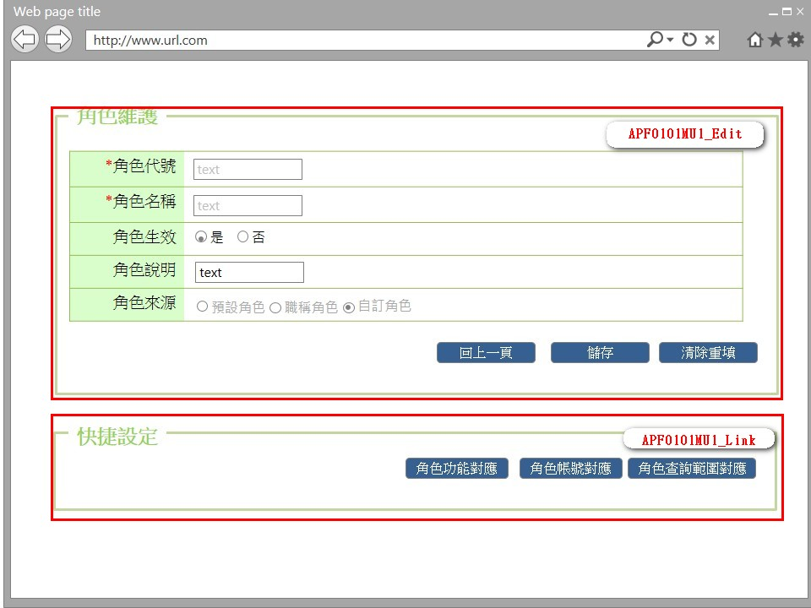

事前檢核
1.前畫面:APF0101MM1 1.1 SESSION內容: 1.2 成立條件:該使用者擁有此功能修改權限
事後檢核
無
前端檢核
APF0101MU1_Edit 檢查時機：按下『儲存』鈕時
NO | 項目名稱 | 檢核項目
1 | 角色代號 | 輸入型態:string 最大長度限制:英文10(控制項控制) 必填欄位。若空白時，出現錯誤訊息"此欄位必需填寫"，並將cursor停留於該欄位且顏色反橘。
2 | 角色名稱 | 輸入型態:string 最大長度限制:英文10(控制項控制) 必填欄位。若空白時，出現錯誤訊息"此欄位必需填寫"，並將cursor停留於該欄位且顏色反橘。
3 | 角色生效 | 無。
4 | 角色說明 | 無。
5 | 角色來源 | 無。

APF0101MU1_Link
無
後端檢核
APF0101MU1_Edit 檢查時機：按下『儲存』鈕時
NO | 項目名稱 | 檢核項目
1 | 角色代號 | 輸入之角色代號不得存在於APF apf_roleprofile資料表中，若已存在則出現錯誤訊息"新增資料失敗-輸入資料已存在"。 (請參考APF訊息表-系統功能=新增資料，狀態=失敗)
2 | 角色名稱 | 輸入之角色名稱不得存在於APF apf_roleprofile資料表中，若已存在則出現錯誤訊息"新增資料失敗-輸入資料已存在"。 (請參考APF訊息表-系統功能=新增資料，狀態=失敗)
3 | 角色生效 | 無。
4 | 角色說明 | 無。
5 | 角色來源 | 無。

APF0101MU1_Link
無
Button說明
NO | 控制項名稱 | call methods | 重要參數 | 主要處理內容
1 | 『APF0101MU1』Form | _LOAD |  | 開啟APF0101MU1
APF0101MU1_Edit
1 | 回上一頁 | _CLICK |  | 取消修改，以導頁方式開啟APF0101MM1
2 | 儲存 | _CLICK |  | 1.以導頁方式開啟APF0101MM1。 2.呼叫[APF0101Controller.MA1Edit]Method,儲存資料至DB
 |  | APF0101Controller.MA1Edit | Name, Enable, old_group_id, remark, source_type, new_group_id | 1.呼叫[APFRoleProfileManager.EditRole]Method 2.回傳ActionResult結果,確認新增是否成功,成功右下角提示「儲存成功」，以導頁方式開啟APF0101MM1.cshtml,失敗以導頁方式開啟錯誤訊息畫面error.cshtml。
3 | 清除重填 | _CLICK |  | 系統提示「是否將所有欄位清除」，若選擇是，則清除所有欄位，若選擇否，則不做任何動作。

APF0101MU1_Link
1 | 角色功能對應 | _CLICK |  | 以導頁方式開啟APF0202MU1，並在該頁載入時檢核是否有查詢及修改權限。
2 | 角色帳號對應 | _CLICK |  | 以導頁方式開啟APF0102MU1，並在該頁載入時檢核是否有查詢及修改權限。
3 | 角色查詢範圍對應 | _CLICK |  | 以導頁方式開啟APF0203MU1，並在該頁載入時檢核是否有查詢及修改權限。

特殊說明
NO | 應用時機 |  | 內容說明

參考資料說明
1 | 共通元件
2 | 共通元件

method-EditRole
大項目
Online作業
中項目
使用者管理
細項
APF0101 角色維護
標題
method-EditRole
製作人
蔡宏明
製作日
20131009
 |  |  |  |  |  |  |  | 回總表

namespace |  | SUDA3G.APF.BIZ.Class |  |  | 類別名稱 | APFRoleProfileManager
方法名稱 |  | EditRole |  |  | 方法目的 | 新增角色
回傳型別 |  | ActionResult
序號 | 參數名稱(中/英) |  | 型 態 | 參 數 說 明 |  |  | 輸入/輸出
1 | 角色代號/group_id |  | int |  |  |  | 輸入
2 | 角色名稱/Name |  | string |  |  |  | 輸入
3 | 角色生效/Enable |  | string |  |  |  | 輸入
4 | 角色說明/remark |  | string |  |  |  | 輸入
5 | 角色來源/source_type |  | string |  |  |  | 輸入
6
引用Method namespace縮寫
序號 | 引用namespace 名稱 |  | 引用類別 |  | 縮寫 |  | 主要作用
1 | SUDA3G.APF.Repository.Class |  | APFRoleProfileManager |  | [資料操作類別] |  | 資料處理
2
3
方 法 說 明
1 | 方法的設計流程說明 |  | 1.判斷後端資料檢核是否存在,呼叫[資料操作類別][IsRoleProfileExist],資料不存在繼續執行2流程,存在回傳訊息"新增資料失敗-輸入資料已存在" 2.查詢資料,呼叫[資料操作類別][EditRoleProfiles], 使用Linq to Entity產生以下語法結果: Update Core_Role set name = '[Name]' and Enable = [Enable] where Rid = '[group_id]' Update apf_roleprofile set Rid = '[new_group_id]' and remark= '[remark]' and sourcetype = '[source_type]' where Rid='[old_group_id]' 回傳處理結果 3.檔案參考: SUDA3G.APF.WEB\Controllers\APFRoleController_MM1Query.sequencediagram SUDA3G.APF.WEB\Controllers\APFRoleController.cs SUDA3G.APF\BIZ\Class\RoleProfile\APFRoleProfileManager.cs SUDA3G.APF\Repository\Class\RoleProfile\APFRoleProfileRepository.cs
2 | 方法內自訂的錯誤 |  | 自訂錯誤一覽表
 | 描述 |  | 錯誤代碼 | 類型 | 補充說明(可填可不填，因詳細資料於錯誤代碼清單中已經詳述)

